상품제안서
스위스와그너 샤무드여권지갑+론도머니클립 2종세트 | 상품코드: S25302

 |  |  |  |  |  |  | 02-713-8555 | www.synergygift.co.kr
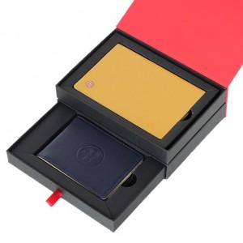

【상세/제작정보】 | <div style="text-align: center;" align="center">1. 여권지갑 : 소가죽과 코오롱 샤무드가 조화되어 따뜻함과 부드러움을 동시에 강조한 제품입니다.</div><div style="text-align: center;" align="center">넉넉한 수의 신용카드 포켓과 여권 및 간이포켓을 채용하여 실용성과 시크한 멋을 동시에 표현했습니다.</div><div style="text-align: center;" align="center">또한 매우 슬림한 사이즈로 간편하게 휴대하기 좋습니다.</div><div style="text-align: center;" align="center">여권포켓 : 1개&nbsp; &nbsp;, 신용카드포켓 : 4개 , 간이포켓 : 1개</div><div style="text-align: center;" align="center">2. 머니클립 : 소가죽과 코오롱 샤무드가 조화되어 따뜻함과 부드러움을 동시에 강조한 제품입니다.</div><div style="text-align: center;" align="center">탄탄한 짜임새 위에 윙스(지폐커버)를 채용하여 지폐가 빠지지 않도록 배려한 기능적 디자인입니다.</div><div style="text-align: center;" align="center">금속클립 : 1개,&nbsp; 신용카드포켓 : 4개​</div>

【인쇄/포장옵션】 | 불박 / 포장지포장

【공급단가】 | 수량 | 30~ | 100~ | 500~ | 1,000~ | 2,000~
*VAT별도 | 단가 | 35,200원 | 29,400원 | 28,350원 | 27,300원 | 26,250원

【상품 URL】 | https://www.synergygift.co.kr:443/src/goods_detail.php?gdno=25302

